פינוי למגרעת בדופן צד
תא להזנת נתונים | תא נעול

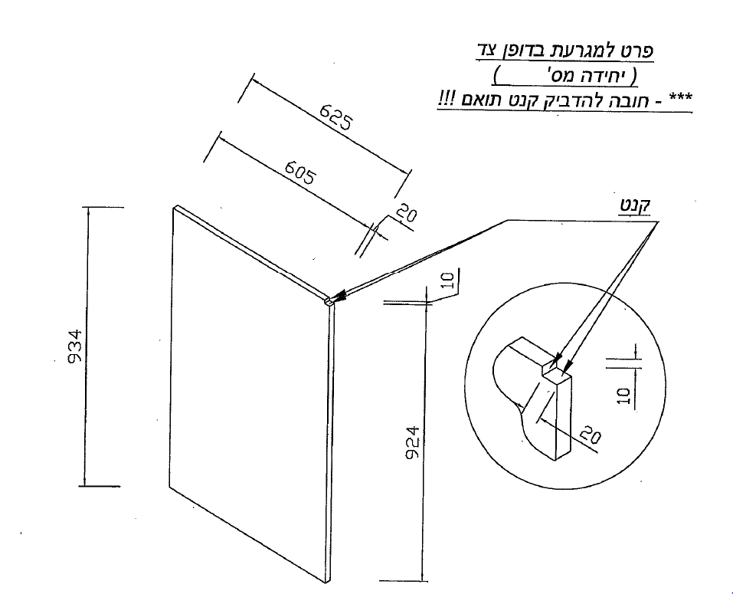
פרט למגרעת בדופן צד:
שמאל
הזנת נתונים |  |  |  | עומק הדופן לאחר מגרעת | 600
גובה דופן כללי | 1800 |  |  | גובה הדופן לאחר מגרעת | 1790
בורג פילוס | לא | X
תאריך
05/11/19
גובה דופן + בורג פילוס | אין בורג פילוס
יחידה מספר:
5
תוכנית
P4393
עומק הדופן | 620
שים לב - חובה להדביק קנט תואם !
שם מפרק
ארי
עומק מגרעת | 20
גובה מגרעת | 10
620
מספר יחידה | 5
גוון יחידה | 62001 |  | 62001
צד | שמאל
שם מפרק | ארי
600
מספר תוכנית | P4393
קנט תואם
תאריך | 2019-11-05
20

10

מידה עם בורג פילוס
אין בורג פילוס
1800
מידה כללית

10

20
1790
62001

X

